3. Час.произв.
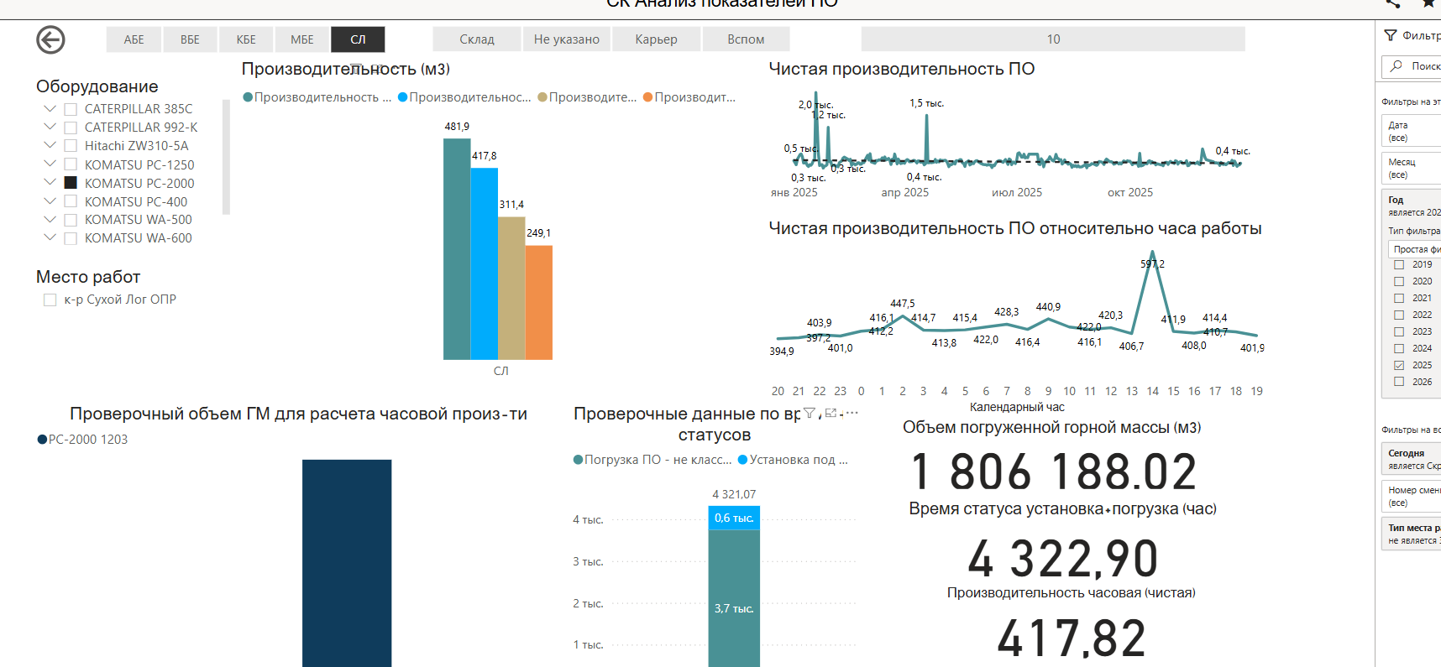
Часовая производительность погрузочной техники

Модель экскаватора | Ед.изм. | Komatsu PC2000-11R Mining Solutions | Komatsu PC2000-11R ИСТК | Zoomlion ZE2000G ОРИКС | Sany SY2000 АСТ | Shantui SE2000LCW Строймпорттехника | TZCO TZ2000 Дзикай | Komatsu PC2000-11R Огунвэй | XCMG LYR 2000 Огунвэй | Hitachi EX2000 Майнтек | Estar ESE2000 ГПБ Комплект
Объём ковша - в расчете | м3 | 10.0 | 10.0 | 12.0 | 10.0 | 9.6 | 12.0 | 10.0 | 10.0 | 9.5 | 10.0
Объём ковша - геометрический | м3 | 10.00 | 10.00 | 12.00 | 10.00 | 9.60 | 12.00 | 10.00 | 10.00 | 9.50 | 10.00
Объём ковша - с шапкой | м3 | 12.00 | 12.00 | 13.00 | 12.00 | 12.00 | 13.50 | 12.00 | 12.00 | 12.00 | 12.00
Грузоподъёмность самосвала | тн | 136.00 | 136.00 | 136.00 | 136.00 | 136.00 | 136.00 | 136.00 | 136.00 | 136.00 | 136.00
Плотность породы | кг/м3 | 2.79 | 2.79 | 2.79 | 2.79 | 2.79 | 2.79 | 2.79 | 2.79 | 2.79 | 2.79 | балансировка КБЕ
Коэффициент разрыхления | коэф. | 1.50 | 1.50 | 1.50 | 1.50 | 1.50 | 1.50 | 1.50 | 1.50 | 1.50 | 1.50 | балансировка КБЕ
Коэффициент наполнения ковша | % | 0.90 | 0.90 | 0.90 | 0.90 | 0.90 | 0.90 | 0.90 | 0.90 | 0.90 | 0.90 | балансировка КБЕ
Коэффициент экскавации | % | 0.60 | 0.60 | 0.60 | 0.60 | 0.60 | 0.60 | 0.60 | 0.60 | 0.60 | 0.60
Коэффициент потерь горной массы при экскавации | % | 0.90 | 0.90 | 0.90 | 0.90 | 0.90 | 0.90 | 0.90 | 0.90 | 0.90 | 0.90 | балансировка КБЕ
Порода в ковше | тн | 15.05 | 15.05 | 18.06 | 15.05 | 14.45 | 18.06 | 15.05 | 15.05 | 14.30 | 15.05
Коэффициент использования грузоподъемности АС | коэф. | 1.00 | 1.00 | 1.00 | 1.00 | 1.00 | 1.00 | 1.00 | 1.00 | 1.00 | 1.00 | балансировка КБЕ
Масса породы в самосвале | тн | 136 | 136 | 136 | 136 | 136 | 136 | 136 | 136 | 136 | 136
Кол-во ковшей, дробное | шт. | 9.04 | 9.04 | 7.53 | 9.04 | 9.41 | 7.53 | 9.04 | 9.04 | 9.51 | 9.04
Кол-во ковшей (циклов погрузки), практически | шт. | 10.0 | 10.0 | 8.0 | 10.0 | 10.0 | 8.0 | 10.0 | 10.0 | 10.0 | 10.0
Время цикла | сек | 37.3 | 37.3 | 37.3 | 37.3 | 37.3 | 37.3 | 37.3 | 37.3 | 37.3 | 37.3
Время постановки самосвала под загрузку (время оборота а/с) | сек | 32 | 32 | 32 | 32 | 32 | 32 | 32 | 32 | 32 | 32 | балансировка КБЕ
Максимальная теоретическая производительность | а/с за час работы | 8.9 | 8.9 | 10.9 | 8.9 | 8.9 | 10.9 | 8.9 | 8.9 | 8.9 | 8.9
 | тн/час | 1,209 | 1,209 | 1,482 | 1,209 | 1,209 | 1,482 | 1,209 | 1,209 | 1,209 | 1,209
 | м3/час | 434 | 434 | 532 | 434 | 434 | 532 | 434 | 434 | 434 | 434
Теоретическая производительность | а/с за час работы | 8.9 | 8.9 | 10.9 | 8.9 | 8.9 | 10.9 | 8.9 | 8.9 | 8.9 | 8.9
 | тн/час | 1,209 | 1,209 | 1,482 | 1,209 | 1,209 | 1,482 | 1,209 | 1,209 | 1,209 | 1,209
 | м3/час | 434 | 434 | 532 | 434 | 434 | 532 | 434 | 434 | 434 | 434
Время погрузки самосвала | мин | 6.22 | 6.22 | 4.97 | 6.22 | 6.22 | 4.97 | 6.22 | 6.22 | 6.22 | 6.22

Годовая (1-ый год) | тыс.м3 | 2,214 | 2,214 | 2,509 | 2,047 | 2,047 | 2,509 | 2,214 | 2,047 | 1,773 | 2,047

 |  | Komatsu PC2000-11R Mining Solutions | Komatsu PC2000-11R ИСТК | Zoomlion ZE2000G ОРИКС | Sany SY2000 АСТ | Shantui SE2000LCW Строймпорттехника | TZCO TZ2000 Дзикай | Komatsu PC2000-11R Огунвэй | XCMG LYR 2000 Огунвэй |  | Estar ESE2000 ГПБ Комплект
Время цикла от постащиков | сек | 27.00 | 29 | 30 | 29.25 | 25 | 0 |  |  |  | 26

Сухой Лог ОПР, прямая лопата. 2025

 |  | 39.39
 |  | 6.5
PC-1250: Красноярск и Верни/СЛ ОПР - обратная лопата. 2025 |  | 26.26
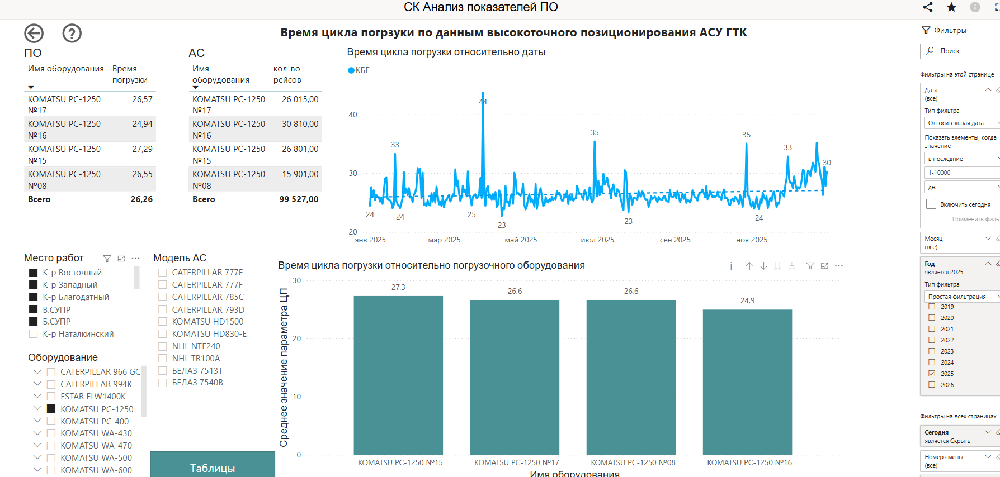

Часовая PC-2000, факт-2025

Макро
 |  | 1 | 2 | 3 | 4 | 5 | 6 | 7 | 8 | 9 | 10 | 11 | 12 | 13 | 14 | 15 | 16 | 17 | 18 | 19 | 20
Курс ЦБ с 08.07.2026 | 2026 | 2027 | 2028 | 2029 | 2030 | 2031 | 2032 | 2033 | 2034 | 2035 | 2036 | 2037 | 2038 | 2039 | 2040 | 2041 | 2042 | 2043 | 2044 | 2045 | 2046
курс юаня | 11.21 | 11.21 | 11.21 | 11.21 | 11.21 | 11.21 | 11.21 | 11.21 | 11.21 | 11.21 | 11.21 | 11.21 | 11.21 | 11.21 | 11.21 | 11.21 | 11.21 | 11.21 | 11.21 | 11.21 | 11.21
курс доллара | 76.13 | 76.13 | 76.13 | 76.13 | 76.13 | 76.13 | 76.13 | 76.13 | 76.13 | 76.13 | 76.13 | 76.13 | 76.13 | 76.13 | 76.13 | 76.13 | 76.13 | 76.13 | 76.13 | 76.13 | 76.13
курс евро | 86.90 | 86.90 | 86.90 | 86.90 | 86.90 | 86.90 | 86.90 | 86.90 | 86.90 | 86.90 | 86.90 | 86.90 | 86.90 | 86.90 | 86.90 | 86.90 | 86.90 | 86.90 | 86.90 | 86.90 | 86.90

ставка | 12%

дисконт.фактор | 1 | 0.89 | 0.80 | 0.71 | 0.64 | 0.57 | 0.51 | 0.45 | 0.40 | 0.36 | 0.32 | 0.29 | 0.26 | 0.23 | 0.20 | 0.18 | 0.16 | 0.15 | 0.13 | 0.12 | 0.10

налог на прибыль | 25% | 25% | 25% | 25% | 25% | 25% | 25% | 25% | 25% | 25% | 25% | 25% | 25% | 25% | 25% | 25% | 25% | 25% | 25% | 25% | 25%

цена на ДТ | #REF! | руб./кг | факт-2021 - Первенец, МВЗ АТЦ_парк экскаваторов Komatsu PC 1250

Расходы на персонал в части оплаты труда на экипаж, с отчислениями | 528 | тыс.руб./мес | факт-2021 - Первенец, МВЗ АТЦ_парк экскаваторов Komatsu PC 1250
отчисления | 30%

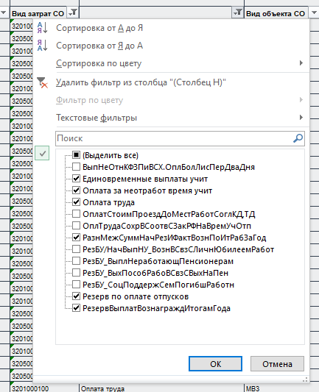
 |  |  |  |  |  |  | Сумма
Балансовая единица |  | МВЗ |  | Календарный год/месяц | Вид затрат CO |  | RUB
 |  |  |  |  |  |  | 4,874,383
1200 | АО "Полюс Вернинское" | 1214011923 | АТЦ_парк экскаваторов Komatsu PC 1250 | 01.2021 | 3201000100 | Оплата труда | 56,996
1200 | АО "Полюс Вернинское" | 1214011923 | АТЦ_парк экскаваторов Komatsu PC 1250 | 01.2021 | 3205000700 | Резерв по оплате отпусков | 12,423
1200 | АО "Полюс Вернинское" | 1214011923 | АТЦ_парк экскаваторов Komatsu PC 1250 | 02.2021 | 3201000100 | Оплата труда | 360,993
1200 | АО "Полюс Вернинское" | 1214011923 | АТЦ_парк экскаваторов Komatsu PC 1250 | 02.2021 | 3205000100 | РезервВыплатВознаграждИтогамГода | 17,088
1200 | АО "Полюс Вернинское" | 1214011923 | АТЦ_парк экскаваторов Komatsu PC 1250 | 02.2021 | 3205000700 | Резерв по оплате отпусков | 48,922
1200 | АО "Полюс Вернинское" | 1214011923 | АТЦ_парк экскаваторов Komatsu PC 1250 | 03.2021 | 3201000100 | Оплата труда | 323,179
1200 | АО "Полюс Вернинское" | 1214011923 | АТЦ_парк экскаваторов Komatsu PC 1250 | 03.2021 | 3205000100 | РезервВыплатВознаграждИтогамГода | 13,163
1200 | АО "Полюс Вернинское" | 1214011923 | АТЦ_парк экскаваторов Komatsu PC 1250 | 03.2021 | 3205000700 | Резерв по оплате отпусков | 41,415
1200 | АО "Полюс Вернинское" | 1214011923 | АТЦ_парк экскаваторов Komatsu PC 1250 | 04.2021 | 3201000100 | Оплата труда | 506,006
1200 | АО "Полюс Вернинское" | 1214011923 | АТЦ_парк экскаваторов Komatsu PC 1250 | 04.2021 | 3201000400 | Оплата за неотработ время учит | 1,678
1200 | АО "Полюс Вернинское" | 1214011923 | АТЦ_парк экскаваторов Komatsu PC 1250 | 04.2021 | 3205000100 | РезервВыплатВознаграждИтогамГода | 14,502
1200 | АО "Полюс Вернинское" | 1214011923 | АТЦ_парк экскаваторов Komatsu PC 1250 | 04.2021 | 3205000700 | Резерв по оплате отпусков | 61,914
1200 | АО "Полюс Вернинское" | 1214011923 | АТЦ_парк экскаваторов Komatsu PC 1250 | 05.2021 | 3201000100 | Оплата труда | 364,835
1200 | АО "Полюс Вернинское" | 1214011923 | АТЦ_парк экскаваторов Komatsu PC 1250 | 05.2021 | 3201000400 | Оплата за неотработ время учит | 3,357
1200 | АО "Полюс Вернинское" | 1214011923 | АТЦ_парк экскаваторов Komatsu PC 1250 | 05.2021 | 3205000100 | РезервВыплатВознаграждИтогамГода | 12,738
1200 | АО "Полюс Вернинское" | 1214011923 | АТЦ_парк экскаваторов Komatsu PC 1250 | 05.2021 | 3205000700 | Резерв по оплате отпусков | 49,704
1200 | АО "Полюс Вернинское" | 1214011923 | АТЦ_парк экскаваторов Komatsu PC 1250 | 05.2021 | 3205001300 | РазнМежСуммНачРезИФактВознПоИтРабЗаГод | 36,932
1200 | АО "Полюс Вернинское" | 1214011923 | АТЦ_парк экскаваторов Komatsu PC 1250 | 06.2021 | 3201000100 | Оплата труда | 348,518
1200 | АО "Полюс Вернинское" | 1214011923 | АТЦ_парк экскаваторов Komatsu PC 1250 | 06.2021 | 3201000300 | Единовременные выплаты учит | 20,000
1200 | АО "Полюс Вернинское" | 1214011923 | АТЦ_парк экскаваторов Komatsu PC 1250 | 06.2021 | 3205000100 | РезервВыплатВознаграждИтогамГода | 13,292
1200 | АО "Полюс Вернинское" | 1214011923 | АТЦ_парк экскаваторов Komatsu PC 1250 | 06.2021 | 3205000700 | Резерв по оплате отпусков | 51,441
1200 | АО "Полюс Вернинское" | 1214011923 | АТЦ_парк экскаваторов Komatsu PC 1250 | 07.2021 | 3201000100 | Оплата труда | 342,235
1200 | АО "Полюс Вернинское" | 1214011923 | АТЦ_парк экскаваторов Komatsu PC 1250 | 07.2021 | 3201000300 | Единовременные выплаты учит | 43,000
1200 | АО "Полюс Вернинское" | 1214011923 | АТЦ_парк экскаваторов Komatsu PC 1250 | 07.2021 | 3205000100 | РезервВыплатВознаграждИтогамГода | 13,846
1200 | АО "Полюс Вернинское" | 1214011923 | АТЦ_парк экскаваторов Komatsu PC 1250 | 07.2021 | 3205000700 | Резерв по оплате отпусков | 98,439
1200 | АО "Полюс Вернинское" | 1214011923 | АТЦ_парк экскаваторов Komatsu PC 1250 | 08.2021 | 3201000100 | Оплата труда | 343,263
1200 | АО "Полюс Вернинское" | 1214011923 | АТЦ_парк экскаваторов Komatsu PC 1250 | 08.2021 | 3201000300 | Единовременные выплаты учит | 3,500
1200 | АО "Полюс Вернинское" | 1214011923 | АТЦ_парк экскаваторов Komatsu PC 1250 | 08.2021 | 3205000100 | РезервВыплатВознаграждИтогамГода | 13,292
1200 | АО "Полюс Вернинское" | 1214011923 | АТЦ_парк экскаваторов Komatsu PC 1250 | 08.2021 | 3205000700 | Резерв по оплате отпусков | 57,083
1200 | АО "Полюс Вернинское" | 1214011923 | АТЦ_парк экскаваторов Komatsu PC 1250 | 09.2021 | 3201000100 | Оплата труда | 311,461
1200 | АО "Полюс Вернинское" | 1214011923 | АТЦ_парк экскаваторов Komatsu PC 1250 | 09.2021 | 3201000400 | Оплата за неотработ время учит | 867
1200 | АО "Полюс Вернинское" | 1214011923 | АТЦ_парк экскаваторов Komatsu PC 1250 | 09.2021 | 3205000100 | РезервВыплатВознаграждИтогамГода | 13,725
1200 | АО "Полюс Вернинское" | 1214011923 | АТЦ_парк экскаваторов Komatsu PC 1250 | 09.2021 | 3205000700 | Резерв по оплате отпусков | 55,180
1200 | АО "Полюс Вернинское" | 1214011923 | АТЦ_парк экскаваторов Komatsu PC 1250 | 10.2021 | 3201000100 | Оплата труда | 352,643
1200 | АО "Полюс Вернинское" | 1214011923 | АТЦ_парк экскаваторов Komatsu PC 1250 | 10.2021 | 3201000300 | Единовременные выплаты учит | 10,650
1200 | АО "Полюс Вернинское" | 1214011923 | АТЦ_парк экскаваторов Komatsu PC 1250 | 10.2021 | 3205000100 | РезервВыплатВознаграждИтогамГода | 13,154
1200 | АО "Полюс Вернинское" | 1214011923 | АТЦ_парк экскаваторов Komatsu PC 1250 | 10.2021 | 3205000700 | Резерв по оплате отпусков | 58,866
1200 | АО "Полюс Вернинское" | 1214011923 | АТЦ_парк экскаваторов Komatsu PC 1250 | 11.2021 | 3201000100 | Оплата труда | 354,806
1200 | АО "Полюс Вернинское" | 1214011923 | АТЦ_парк экскаваторов Komatsu PC 1250 | 11.2021 | 3201000400 | Оплата за неотработ время учит | 2,600
1200 | АО "Полюс Вернинское" | 1214011923 | АТЦ_парк экскаваторов Komatsu PC 1250 | 11.2021 | 3205000100 | РезервВыплатВознаграждИтогамГода | 13,154
1200 | АО "Полюс Вернинское" | 1214011923 | АТЦ_парк экскаваторов Komatsu PC 1250 | 11.2021 | 3205000700 | Резерв по оплате отпусков | 55,578
1200 | АО "Полюс Вернинское" | 1214011923 | АТЦ_парк экскаваторов Komatsu PC 1250 | 12.2021 | 3201000100 | Оплата труда | 344,459
1200 | АО "Полюс Вернинское" | 1214011923 | АТЦ_парк экскаваторов Komatsu PC 1250 | 12.2021 | 3205000100 | РезервВыплатВознаграждИтогамГода | 1,032
1200 | АО "Полюс Вернинское" | 1214011923 | АТЦ_парк экскаваторов Komatsu PC 1250 | 12.2021 | 3205000700 | Резерв по оплате отпусков | 12,457

